1.geral sever.
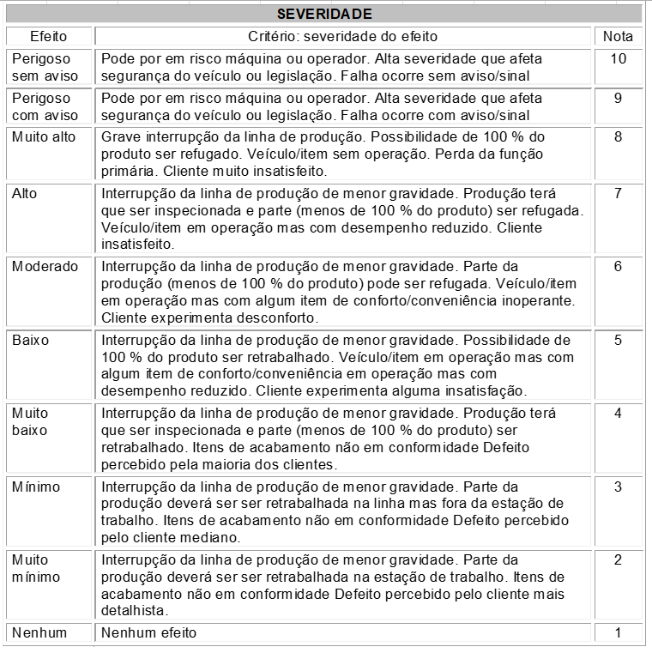

1.geral ocorr.
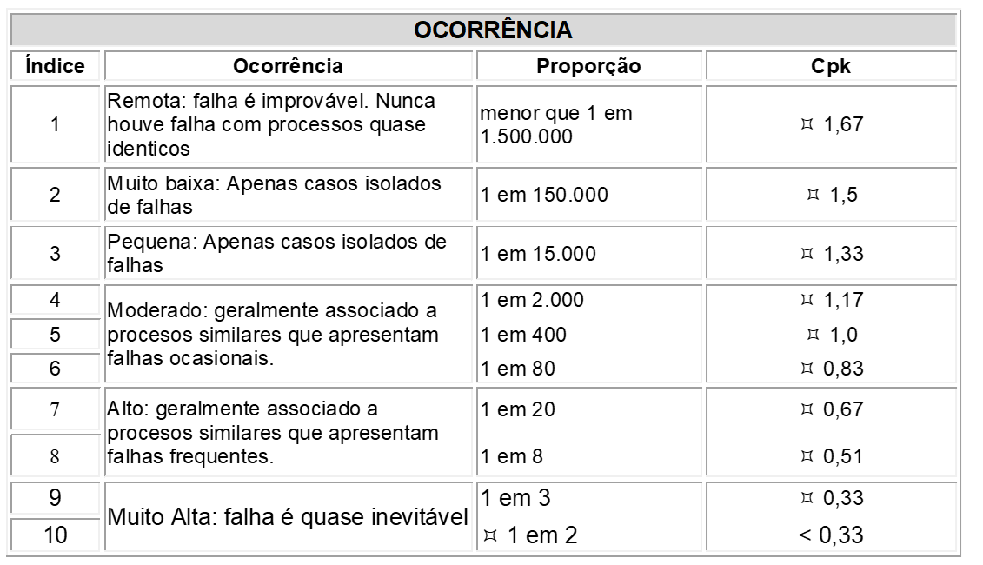
Indice de ocorrência (O) tradicional para o PFMEA (processo)

1.geral detec.
